zdjęcia
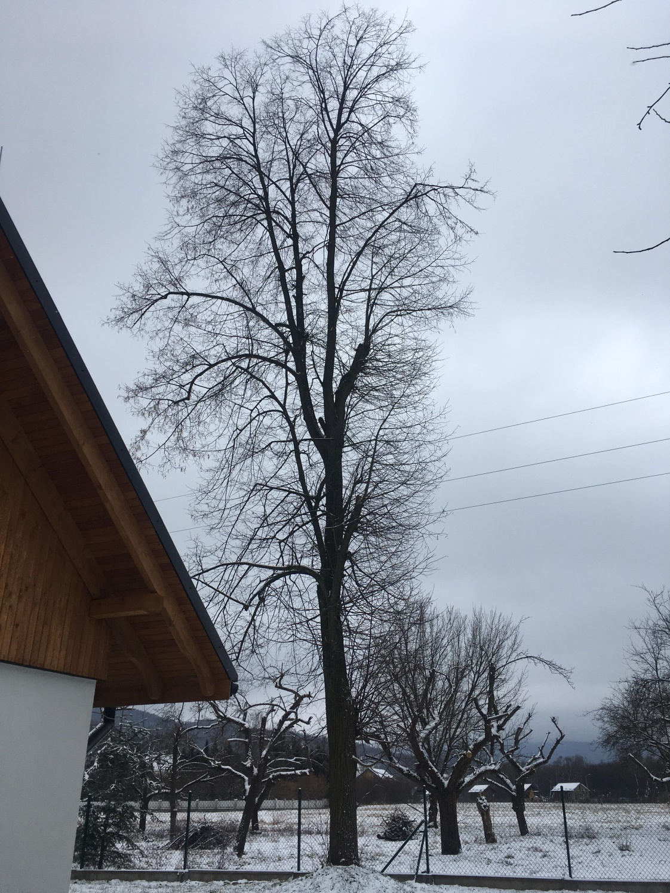
07 - Węglówka

